7 класс
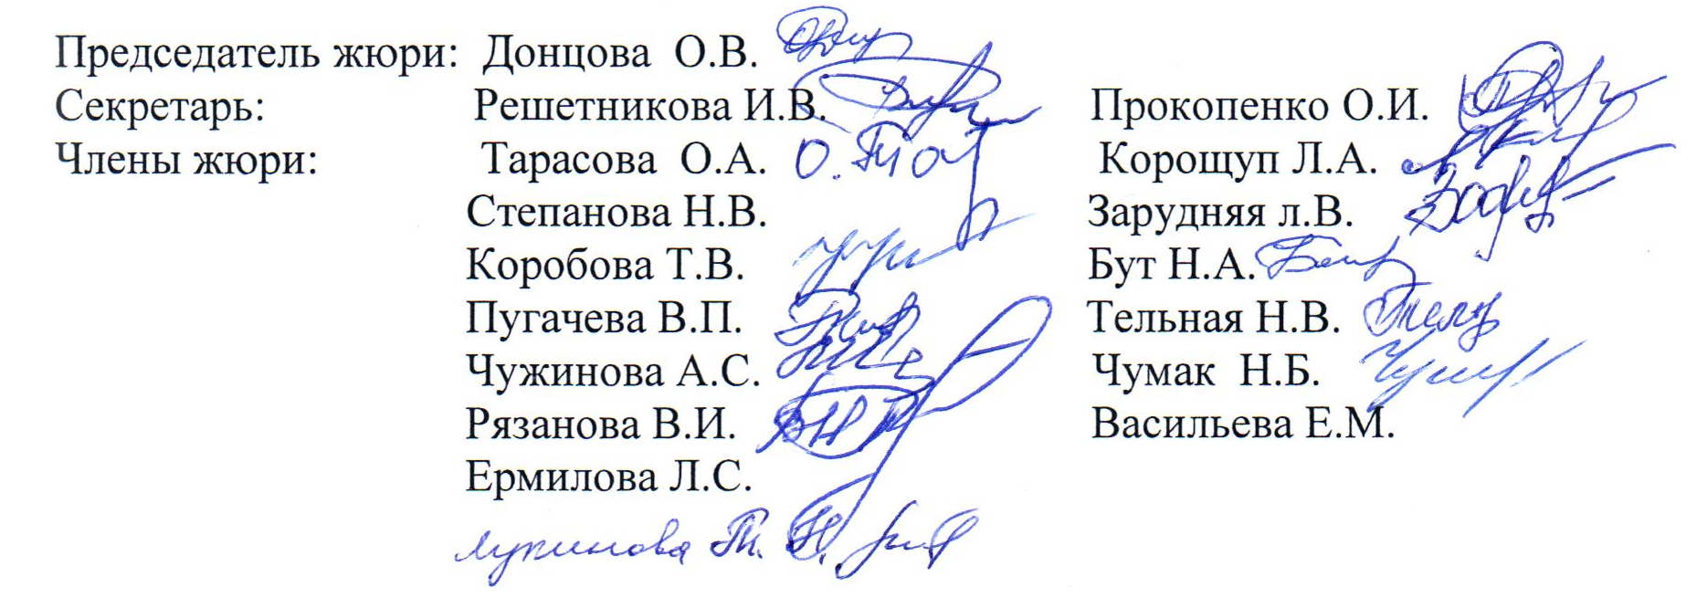
Итоговый рейтинг участников муниципального этапа всероссийской олимпиады школьников 2015/2016 учебн. год
Предмет: Русский язык
Макс. Балл 68
Дата проведения: 17.11.2015г.
№ п/п | Фамилия | Полное наименование ОУ | Класс | Результат (в баллах) | Статус
1 | Силенко Е.А. | Муниципальное общеобразовательное учреждение «Вейделевская средняя общеобразовательная школа Вейделевского района Белгородской области» | 7б | 24.5 | призёр
2 | Кукурузак М.В. | Муниципальное общеобразовательное учреждение "Должанская сош имени героя Советского Союза Дементьева А.А." | 7 | 18 | призёр
3 | Сподина А.В. | Муниципальное общеобразовательное учреждение «Малакеевская средняя общеобразовательная школа Вейделевского района Белгородской области» | 7 | 16 | призёр
4 | Пушкарёва А.В. | Муниципальное общеобразовательное учреждение «Викторопольская средняя общеобразовательная школа Вейделевского района Белгородской области» | 7 | 13 | участник
5 | Краснопёрова А.О. | Муниципальное общеобразовательное учреждение «Дегтяренская средняя общеобразовательная школа Вейделевского района Белгородской области» | 7 | 12 | участник
6 | Суслова И.Н. | Муниципальное общеобразовательное учреждение «Солонцинская средняя общеобразовательная школа Вейделевского района Белгородской области» | 7 | 11 | участник
7 | Марков А.А. | Муниципальное общеобразовательное учреждение «Белоколодезская средняя общеобразовательная школа Вейделевского района Белгородской области» | 7 | 10 | участник
8 | Листопад И.Н. | Муниципальное общеобразовательное учреждение «Клименковская сош им.Таволжанского П.В. Вейделевского района Белгородской области» | 7 | 9 | участник
9 | Овсянникова Д.Н. | Муниципальное общеобразовательное учреждение «Вейделевская средняя общеобразовательная школа Вейделевского района Белгородской области» | 7 | 9 | участник
10 | Клименко Д.А. | Муниципальное общеобразовательное учреждение «Николаевская средняя общеобразовательная школа Вейделевского района Белгородской области» | 7 | 8 | участник
11 | Выскребенцев А.А. | Муниципальное общеобразовательное учреждение «Большелипяговская средняя общеобразовательная школа Вейделевского района Белгородской области» | 7 | 7 | участник
12 | Гарафонова Е.С. | Муниципальное общеобразовательное учреждение «Вейделевская средняя общеобразовательная школа Вейделевского района Белгородской области» | 7 | 6 | участник
13 | Ржавикина А.В. | Муниципальное общеобразовательное учреждение «Николаевская средняя общеобразовательная школа Вейделевского района Белгородской области» | 7 | 5 | участник
14 | Иволга А.А. | Муниципальное общеобразовательное учреждение «Закутчанская средняя общеобразовательная школа Вейделевского района Белгородской области» | 7 | 1 | участник

